상품제안서
[유니콘] USB3.2 Gen1 4포트 USB멀티허브 (A+C타입 젠더) 듀얼컨텍터 RHC-200D | 상품코드: S47653

 |  |  |  |  |  |  | 02-713-8555 | www.synergygift.co.kr
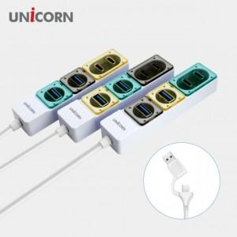

【상세/제작정보】

【인쇄/포장옵션】 | 레이저, 풀칼라 / 포장지포장

【공급단가】 | 수량 | 30~ | 100~ | 300~ | 1,000~ | 3,000~
*VAT별도 | 단색 | 10,600원 | 10,000원 | 9,550원 | 9,150원 | 9,000원

【상품 URL】 | https://www.synergygift.co.kr:443/src/goods_detail.php?gdno=47653

